2020
ESTADO DE RESULTADOS | 2019 | Pronóstico | 2020-01-01 | Ajuste | 2020-02-01 | Ajuste | 2020-03-01 | AV-2019 | AV-2020 | AH |  | 2019 | 2020
Ventas | 2,489,709.66 | 1.1 | 2738680.626 |  | 2738680.626 |  | 2738680.626 | 1 | 1 | 0.09090909091 | Razon circulante | 2.221367715 | 2.196685084
Costo de ventas | 1,867,282.24 |  | 1,867,282.24 |  | 1,867,282.24 |  | 1,867,282.24 | 0.749999998 | 0.68181818 | 0 | Prueba acido | 1.331021952 | 1.31935806
Utilidad bruta | 622,427.41 |  | 871,398.39 |  | 871,398.39 |  | 871,398.39 | 0.249999998 | 0.31818182 | 0.2857142956 | Rotación de activos fijos | 2 | 1.569575061
Gastos de ventas y administrativos | 336,110.80 | 1.05 | 352916.34 |  | 352916.34 |  | 352916.34 | 0.1349999984 | 0.1288636348 | 0.04761904762 | Rotción de activos totales | 2.107279698 | 0.7387187507
Gastos de depreciacion | 56,584.31 |  | 56,584.31 |  | 56,584.31 |  | 56,584.31 | 0.02272727254 | 0.02066115686 | 0 | Rotación de inventarios | 8.333333289 | 8.333333289
Utilidad operativa | 229,732.30 |  | 461,897.74 |  | 461,897.74 |  | 461,897.74 | 0.09227272709 | 0.1686570284 | 0.5026338471 | Dias pendientes de cobro | 36.50000059 | 33.18181871
Gastos de intereses | 23,307.95 |  | 23,307.95 | 91969.46852 | 115,277.42 | 94424.50671 | 117,732.46 | 0.009361714088 | 0.04298874998 | 0.8020261307 | Rotación de cuentas por pagar | 18.74999927 | 18.74999927
EBT | 206,424.35 |  | 438,589.79 |  | 346,620.32 |  | 344,165.28 | 0.08291101301 | 0.1256682784 | 0.4002173885 | Dias de rotación de cuentas por pagar | 19.46666742 | 19.46666742
Impuestos (35%) | 72,248.52 |  | 153506.4251 |  | 121317.1111 |  | 120457.8478 | 0.02901885355 | 0.04398389743 | 0.4002174093 | Razón de deuda | 0.3058554674 | 0.7352199702
Utilidad Neta | 134,175.83 |  | 285,083.36 |  | 225,303.21 |  | 223,707.43 | 0.05389215946 | 0.08168438095 | 0.4002173773 | Margen de utilidad | 0.05389215946 | 0.08168438095
 |  |  |  |  |  |  |  |  |  |  | ROA | 0.1035083781 | 0.05713659788
Dividendos preferentes | 11,882.71 |  | 11,882.71 |  | 11,882.71 |  | 11,882.71 |  |  | 0 | ROE | 0.1491164639 | 0.215788919
Dividendos comunes | 50,313.59 |  | 50,313.59 |  | 50,313.59 |  | 50,313.59 |  |  | 0
Adición a las utilidad retenidas | 71,979.53 |  | 222,887.06 |  | 163,106.91 |  | 161,511.13 |  |  | 0.5543370335

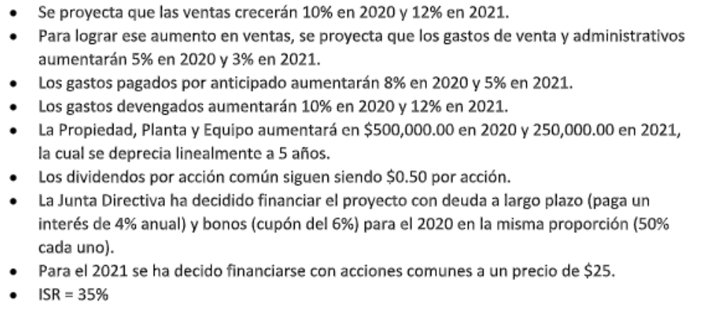
Utilidades por acción comun | 1.22 |  | 2.833064909 |  | 2.238989346 |  | 2.22313106 |  |  | 0.4512244365
Dividendos por acción | 0.5 |  | 0.5 |  | 0.5 |  | 0.5 |  |  | 0
Número de acciones comunes | 100,627.19 |  | 100,627.19 |  | 100,627.19 |  | 100,627.19 |  |  | 0

BALANCE GENERAL | 2019
Efectivo | 49,794.19 |  | 49,794.19 |  | 49,794.19 |  | 49,794.19 | 0.04214559124 | 0.01343124915 | 0
Valores negociables | 11,316.86 |  | 11,316.86 |  | 11,316.86 |  | 11,316.86 | 0.00957854231 | 0.003052556257 | 0
Cuentas por cobrar | 248,970.97 |  | 248,970.97 |  | 248,970.97 |  | 248,970.97 | 0.2107279731 | 0.06715625114 | 0
Inventarios | 224,073.87 |  | 224,073.87 |  | 224,073.87 |  | 224,073.87 | 0.1896551733 | 0.06044062522 | 0
Gastos pagados por anticipado | 24,897.10 | 1.08 | 26888.868 |  | 26888.868 |  | 26888.868 | 0.02107279985 | 0.007252875997 | 0.07407407407
Total activo circulante | 559,052.99 |  | 561,044.76 |  | 561,044.76 |  | 561,044.76 | 0.4731800798 | 0.1513335578 | 0.003550105355
Inversiones a LP | 56,584.31 |  | 56,584.31 |  | 56,584.31 |  | 56,584.31 | 0.04789272001 | 0.01526278398 | 0
Propiedad, planta y equipo | 1,244,854.83 | 500,000 | 1,744,854.83 |  | 1,744,854.83 |  | 1,744,854.83 | 1.053639849 | 0.4706488839 | 0.2865567905
Depreciación acumulada | 679,011.72 | 100000 | 779,011.72 |  | 779,011.72 |  | 779,011.72 | 0.5747126402 | 0.2101269345 | 0.1283677735
Propiedad, planta y equipo neto | 565,843.10 |  | 565,843.10 |  | 565,843.10 |  | 565,843.10 | 0.4789272001 | 0.1526278398 | 0
Total Activos | 1,181,480.40 |  | 3,707,338.72 |  | 3,707,338.72 |  | 3,707,338.72 | 1 | 1 | 0.6813130685

Cuentas por pagar | 99,588.39 |  | 99,588.39 |  | 99,588.39 |  | 99,588.39 | 0.08429119095 | 0.02686250081 | 0
Documentos por pagar | 114,736.59 |  | 114,736.59 |  | 114,736.59 |  | 114,736.59 | 0.09711256319 | 0.03094850456 | 0
Gastos devengados | 37,345.64 | 1.1 | 41080.204 |  | 41080.204 |  | 41080.204 | 0.03160919132 | 0.01108077973 | 0.09090909091
Total pasivo circulante | 251,670.62 |  | 255,405.18 |  | 255,405.18 |  | 255,405.18 | 0.2130129455 | 0.0688917851 | 0.01462211511
Bonos por pagar | 109,691.61 |  | 109,691.61 | 2299236.713 | 2,408,928.32 | 2360612.668 | 2,470,304.28 | 0.09284251351 | 0.6663281801 | 0.9555959114
Total Pasivos | 361,362.24 |  | 365,096.79 |  | 2,664,333.51 |  | 2,725,709.46 | 0.3058554674 | 0.7352199652 | 0.8674245201
Acciones preferentes | 56,584.31 |  | 56,584.31 |  | 56,584.31 |  | 56,584.31 | 0.04789272001 | 0.01526278388 | 0
Acciones comunes | 119,440.50 |  | 119,440.50 |  | 119,440.50 |  | 119,440.50 | 0.1010939327 | 0.03221731497 | 0
Capital adicional sobre valor par de acción común | 282,921.55 |  | 282,921.55 |  | 282,921.55 |  | 282,921.55 | 0.2394636001 | 0.07631391939 | 0
Utilidades retenidas | 361,171.79 | 222,887.06 | 584,058.85 | 163,106.91 | 524,278.70 | 161,511.13 | 522,682.92 | 0.3056942714 | 0.1409860166 | 0.3090040345
Total capital | 820,118.16 |  | 1,043,005.21 |  | 983,225.06 |  | 981,629.28 | 0.6941445326 | 0.2647800348 | 0.1645337243
Pasivo + Capital | 1,181,480.40 |  | 1,408,102.01 |  | 3,647,558.56 |  | 3,707,338.74 | 1 | 1 | 0.6813130707

FAN | 0.00 |  | 2,299,236.71 |  | 59,780.15 |  | -0.03

 | Ajuste-1 | 2,299,236.71
 | Bonos | 100% | 2299236.713
 | Intereses | 4% | 91969.46852

 | Ajuste-2 | 2,360,612.67 | 1595.8
 | Bonos | 100% | 2360612.668
 | Intereses | 4% | 94424.50671

